Portada


Boletín Estadístico Banca Múltiple

Enero de 2016

Nota
 | 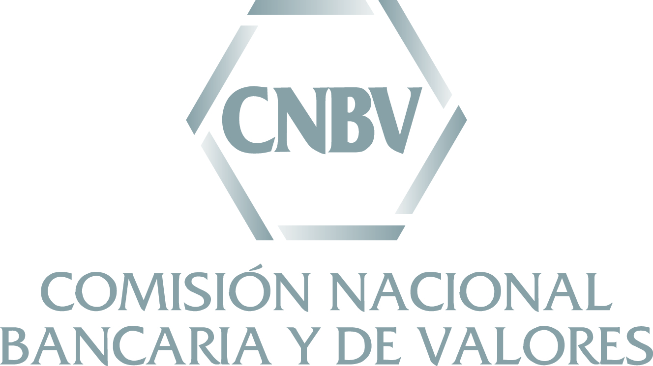 El presente Boletín Estadístico se elaboró por personal de la Comisión Nacional Bancaria y de Valores (CNBV) con la información correspondiente a enero de 2016 contenida en los reportes regulatorios que las entidades supervisadas envían a esta Comisión, la cual estuvo disponible a partir del 2 de marzo de 2016. Las cifras aquí contenidas no se actualizan en el tiempo, por lo que para consultar series históricas se recomienda utilizar los reportes publicados en el Portafolio de Información. Al cierre de enero de 2016, el sector de Banca Múltiple estuvo integrado por 46 instituciones en operación, lo que representa una institución más respecto a las que operaban al cierre de enero de 2015 debido al inicio de operaciones de Banco Sabadell y Banco Finterra a partir de enero 2016, así como la fusión de Banco Wal-Mart (entidad fusionada) con Banco Inbursa, la cual surtió efectos a partir de septiembre 2015. Cabe señalar que, para dicho periodo, no se consideró a Dondé Banco por no presentar información en tiempo y forma. También para enero 2016, en la cartera de crédito no se presenta información consolidada de Inbursa con sus sociedades financieras de objeto múltiple, entidades reguladas dado que dicha institución no entregó a esta Comisión los reportes correspondientes.

Evaluación
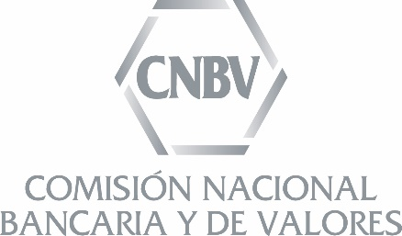
Evaluación de la Calidad de la Información
Situación Financiera de Instituciones de Crédito de Banca Múltiple
Enero 2016

Puntaje de Calidad Alcanzado por la Institución

Institución | Información de la Situación Financiera |  | Consistencia de saldos entre los reportes de Situación Financiera y los detallados de Cartera
 | Evaluación de hábitos de envío durante 2015 | Recomendación de uso | Comercial (Pérdida Incurrida) | Empresas (Pérdida esperada) |  |  |  | Entidades financieras (Pérdida esperada) |  |  |  | Estados y municipios (Pérdida esperada) |  |  |  | Gob. Federal y Org. Desconcentrados (Pérdida esperada) |  |  |  | Vivienda
 |  |  |  | Saldos | Histórico de Saldos | Reservas | Histórico de EPRC | Saldos | Histórico de Saldos | Reservas | Histórico de EPRC | Saldos | Histórico de Saldos | Reservas | Histórico de EPRC | Saldos | Histórico de Saldos | Reservas | Histórico de EPRC
ABC Capital | 100
Actinver | 88
Afirme | 75
American Express | 100
Autofin | 59
Banamex | 57
Banca Mifel | 96
Banco Ahorro Famsa | 90
Banco Azteca | 100
Banco Bancrea | 100
Banco Base | 60
Banco Credit Suisse | 74
Banco del Bajío | 80
Banco Finterra | 30
Bancoppel | 100
Bank of America | 100
Bank of Tokyo-Mitsubishi UFJ | 100
Bankaool | 100
Banorte/Ixe | 98
Banregio | 85
Bansí | 90
Barclays | 95
BBVA Bancomer | 84
CIBanco | 87
Compartamos | 100
Consubanco | 100
Deutsche Bank | 90
Dondé Banco | 57
Forjadores | 90
HSBC | 90
Inbursa | 46
Inmobiliario Mexicano | 100
Interacciones | 90
Intercam Banco | 100
Investa Bank | 68
Invex | 100
JP Morgan | 100
Monex | 100
Multiva | 80
Pagatodo | 55
Sabadell | 40
Santander | 98
Scotiabank | 90
UBS | 100
Ve por Más | 98
Volkswagen Bank | 65

Verde |  | 39 | 36 | 29 | 26 | 24 | 19 | 26 | 29 | 22 | 25 | 16 | 15 | 15 | 15 | 13 | 16 | 10 | 12 | 25
Amarillo | A | 5 | 0 | 3 | 1 | 4 | 2 | 0 | 0 | 3 | 0 | 0 | 0 | 0 | 0 | 0 | 0 | 0 | 0 | 0
Rojo | R | 2 | 1 | 4 | 7 | 8 | 13 | 4 | 4 | 5 | 8 | 0 | 2 | 1 | 2 | 1 | 3 | 4 | 7 | 0
No aplica | N | 0 | 9 | 10 | 12 | 10 | 12 | 16 | 13 | 16 | 13 | 30 | 29 | 30 | 29 | 32 | 27 | 32 | 27 | 21

